Sheet1
1 | new a dynamic web project:JQueryImageCrop
 | web module version应该选2.5，以支持tag lib
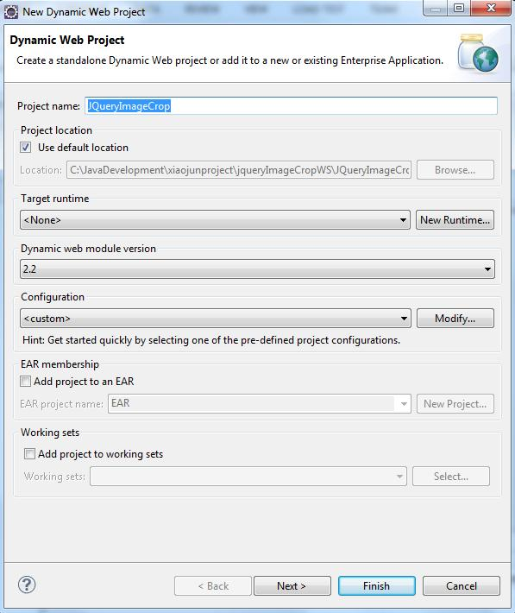

2 | 修改字符集为UTF-8
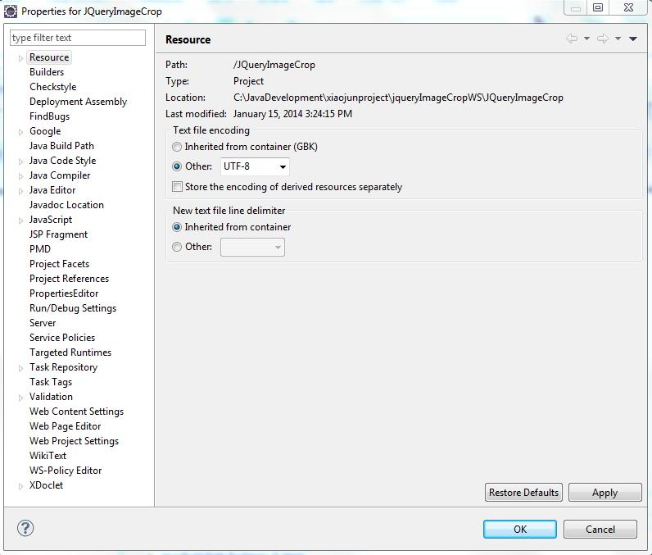

3 | 修改所用的jdk为你自己机器上最新的。我选的是1.7

4 | 此应用中用到图片上传和图片剪切两个servlet。
 | 所以在web.xml里添加好配置。
 | <?xml version="1.0" encoding="UTF-8"?>
 | <web-app xmlns:xsi="http://www.w3.org/2001/XMLSchema-instance"
 |  | xmlns="http://java.sun.com/xml/ns/javaee" xmlns:web="http://java.sun.com/xml/ns/javaee/web-app_2_5.xsd"
 |  | xsi:schemaLocation="http://java.sun.com/xml/ns/javaee http://java.sun.com/xml/ns/javaee/web-app_2_5.xsd" version="2.5">

 | <display-name>JQueryImageCrop</display-name>
 |  | <servlet>
 |  | <servlet-name>ImgUploadServlet</servlet-name>
 |  | <servlet-class>com.joe.servlet.ImgUploadServlet</servlet-class>
 |  | </servlet>
 |  | <servlet>
 |  | <servlet-name>ImgCropServlet</servlet-name>
 |  | <servlet-class>com.joe.servlet.ImgCropServlet</servlet-class>
 |  | </servlet>

 |  | <servlet-mapping>
 |  | <servlet-name>ImgUploadServlet</servlet-name>
 |  | <url-pattern>/imgUpload</url-pattern>
 |  | </servlet-mapping>
 |  | <servlet-mapping>
 |  | <servlet-name>ImgCropServlet</servlet-name>
 |  | <url-pattern>/imgCrop</url-pattern>
 |  | </servlet-mapping>

 |  | <welcome-file-list>
 |  |  | <welcome-file>index.jsp</welcome-file>
 |  | </welcome-file-list>
 | </web-app>

5 | 把需要的jar包放到WEB-INF/lib下
 | jsp-api.jar
 | servlet-api.jar |  |  | 这两个只参与编译，不包含在最后的发布到tomcat上的war文件中。所以可在项目里新加一个folder放这两个jar
 | jsmartupload.jar
 | jstl.jar
 | standard.jar

6 | 新建图片处理类ImageCut.java
 | 具体见源代码

7 | 新建那两个处理Crop和Upload的servlet
 | 具体见源代码

8 | 新建页面及css
 | 具体见代码

9 | 设置tomcat
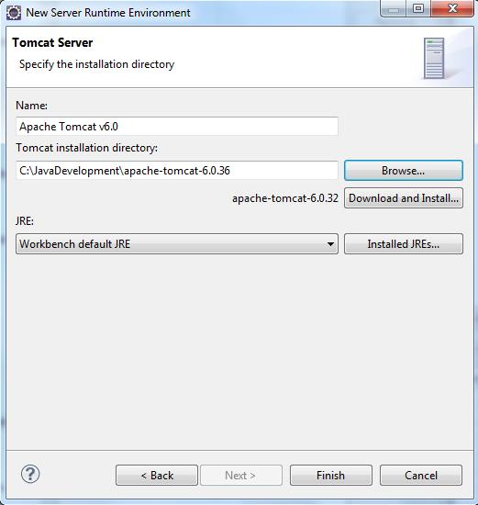

10 | 运行：
 | http://localhost:8080/JQueryImageCrop/index.jsp
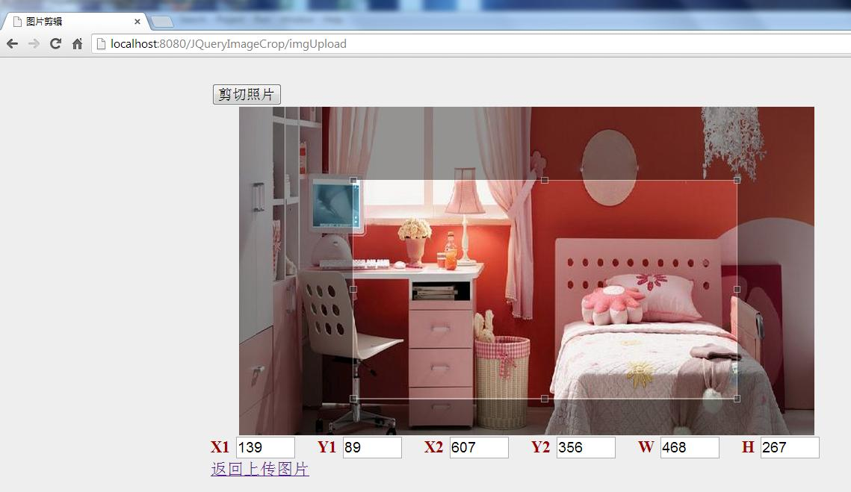

 | 点剪切按钮后，弹出对话框。
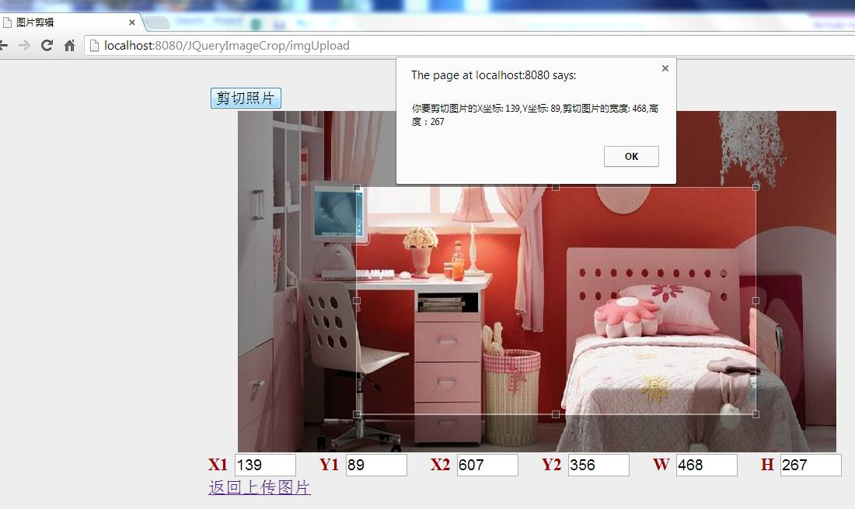

 | 再弹出提示信息
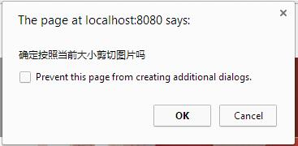

 | 最后，剪切的部分重新在页面上显示出来
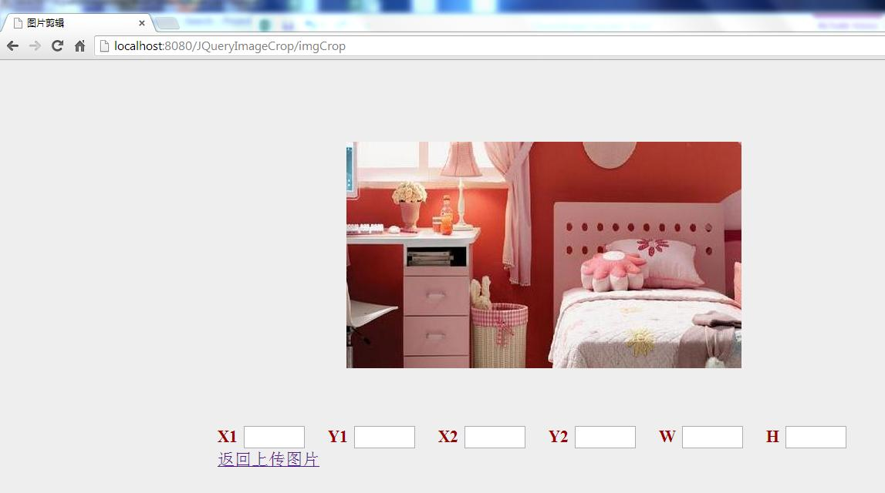

 | 控制台信息输出

